Bon-Cde-New
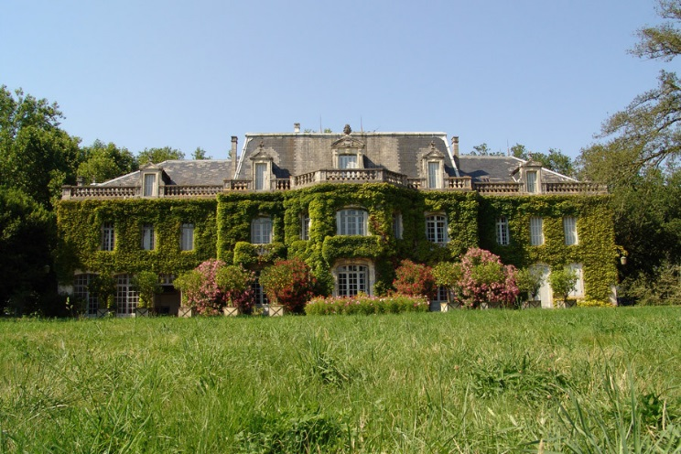
 | Armagnac from 'Château de Castandet'

 | Your order in 3 steps :
 | 1. Fill in the number of bottles you'd like to order : price is automatically calculated
 | 2. Send us back this file to : decoutard@armagnac-castandet.com
 | 3. Execute your payment by bank transfer:
 | IBAN FR76 1330 6009 4504 5603 8800 042 / BIC AGRIFRPP833

Ваши координаты
Фамилия и имя
Адрес доставки
Электронная почта

Заказ бутылок | Цена за штуку (€) x | Количество | Стоимость
Бутылки (700мл) 24 года выдержки | 40 € |  | - €
Бутылки миллезим 1974 (700мл) | 52 € |  | - €
Магнумы (1,5л) 24 года выдержки | 86 € |  | - €
Магнумы миллезим 1974 (1,5л) | 111 € |  | - €

+ Taxes | 20% |  | - €
Стоимость (taxes included) |  |  | - €

+ Shipping (Стоимость доставки, включая страховку, ФРАНЦИЯ (Метрополия) |  |  | - €
Стоимость |  |  | - €

 | Need a delivery abroad ? Please get in touch for customized proposal : decoutard@armagnac-castandet.com

Need some help ?
Indivision DE COUTARD - decoutard@armagnac-castandet.com - +33 1 42 24 19 99 / +33 5 58 44 00 53
20 rue Singer, 75016 PARIS - France / 40 Place de l'Eglise 40270 CASTANDET - France
www.armagnac-castandet.com

Détail des frais d'expédition pour la France métropolitaine |  | Nombre de bouteilles | Frais d'envoi par bouteille (€)
 | Bouteilles | 1 | 12 €
 |  | 2 | 6 €
 |  | 3 | 5 €
 |  | 4 et + | 4.5 €
 | Magnums | colis individuel | 12 €

